2-系统及应用分类分级办法
分类
一级分类 | 二级分类 | 三级分类 | 定义 |  |  |  |  |  | 示例
自有应用 | 银联应用 | 业务应用 | 直接参与业务流程、业务决策，面向外部用户提供业务服务的独立部署运行的银联应用。 |  |  |  |  |  | 如转接传统业务联机应用等
 |  | 支撑应用 | 为业务应用提供辅助支持的独立部署运行的银联应用。 |  |  |  |  |  | 如大数据离线服务应用、统一告警应用、业务项目管理应用等
 |  | 轻量级应用 | 以客户端、小程序等形式对外服务的前端应用，通常无需生产独立部署。 |  |  |  |  |  | 如U惠海南小程序、云闪付APP-iOS客户端等
 |  | 技术底座 | 为银联应用运行所依赖的软件、网络、云底座等。 |  |  |  |  |  | 如生产核心网络、银联云行业区等
 |  | 保留类 | 用于后续扩展存放研发、测试工具、组件等记录，不独立上生产运行。 |  |  |  |  |  | 如移动端研发工具、无卡快捷压测工具、Magpie网关组件等
 | 非银联应用 | - | 核心实质为外单位服务（如监管单位、协议或合同中的甲方）的自有应用。 |  |  |  |  |  | 如国业转接应用、EC转接应用、迪士尼综合支付应用等
商业产品 | - | - | 核心代码非银联所有的应用。 |  |  |  |  |  | 如科技信息管理报送应用、银联网络学院应用等

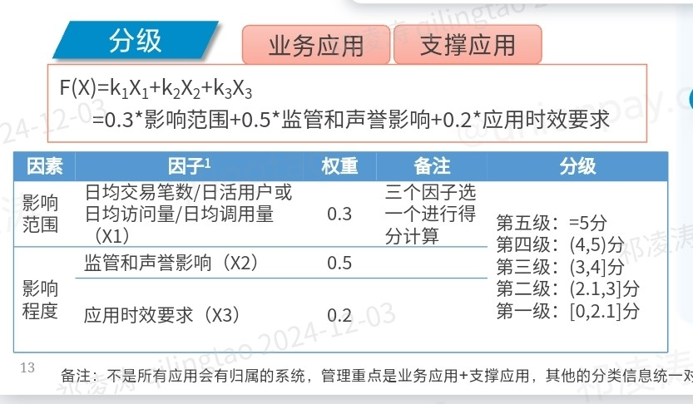

影响范围得分标准
日均交易笔数（万） |  |  | 日活用户/日均访问量(万) |  |  | 日均调用量(万) |  |  | 分值
 | >= | 10000 |  | >= | 1000 |  | >= | 10000 | 5
1000（含） | - | 10000 | 100 （含） | - | 1000 | 1000（含） | - | 10000 | 4
100（含） | - | 1000 | 1 （含） | - | 100 | 10（含） | - | 1000 | 3
1（含） | - | 100 | 0.01 （含） | - | 1 | 1（含） | - | 10 | 2
0（不含） | - | 1 | 0（不含） | - | 0.01 | 0（不含） | - | 1 | 1

监管和声誉影响得分标准
危害程度 |  |  |  |  |  |  |  | 监管和声誉影响 | 分值
业务时效性、业务处理能力、业务服务范围严重下降或业务无法开展，造成重大社会不良影响 |  |  |  |  |  |  |  | 特别重大影响 | 5
业务时效性、业务处理能力、业务服务范围严重下降或业务无法开展，造成大范围社会不良影响 |  |  |  |  |  |  |  | 重大影响 | 4
业务时效性、业务处理能力、业务服务范围显著下降且影响主要业务开展，造成较大范围社会不良影响 |  |  |  |  |  |  |  | 中等影响 | 3
业务时效性、业务处理能力、业务服务范围有所降低或影响主要业务开展，造成有限的社会不良影响 |  |  |  |  |  |  |  | 一般影响 | 2
业务时效性、业务处理能力、业务服务范围有所降低但不影响主要业务开展，造成轻微或无社会不良影响 |  |  |  |  |  |  |  | 轻微影响 | 1

应用时效要求
应用时效定义 |  |  |  |  |  |  |  | 应用时效要求 | 分值
“高”主要指联机应用，需要实时处理请求；短时中断，若客户无法重连自行操作修复，会引发客诉、舆论等较大范围影响 |  |  |  |  |  |  |  | 高 | 5
“中等”主要指应用通过提供Web页面等提供访问或使用服务；时效性要求较高，短时中断，用户可通过重连或刷新自行操作修复，引发客诉的范围有限 |  |  |  |  |  |  |  | 中等 | 3
“低”主要指批量文件等非联机处理应用，时效性要求低，若短时内修复，客户无感知 |  |  |  |  |  |  |  | 低 | 1

